상품제안서
부엉이 자수가방 [BG111] | 상품코드: F29915

 |  |  |  |  |  |  | 02-412-0044 | www.easy1.co.kr
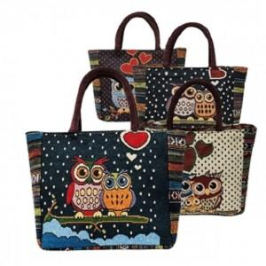

【상세/제작정보】 | [ 패턴은 랜덤으로 발송되며, 제외되는 패턴이 있을수도 있습니다. ] [ 패턴은 선택할 수 없습니다. ] [ 일부 패턴에 치우친 발송이 일어날 수도 있습니다. ] [ 상세 이미지에 없는 패턴이 출고될 수도 있습니다. ]

【인쇄/포장옵션】 | / OPP(비닐)

【공급단가】 | 수량 | 200~ | 500~ | 1,000~ | 3,000~ | 5,000~
*VAT별도 | 단가 | 2,620원 | 2,580원 | 2,520원 | 2,450원 | 2,410원

【상품 URL】 | https://dev.easy1.co.kr:443/src/goods_detail.php?gdno=29915

